战斗模拟工具需求
 |  |  |  |  |  |  |  |  |  |  | 战斗模拟工具需求
模拟战斗目的
 | 1.平衡玩家自动、手动操作对战斗的影响
 | 2.验证不同团队搭配（战力）通关的分布率，即最后胜利（剩余怪物数）/失败所占的比例
 | 3.用于副本难易度控制

需求脑图
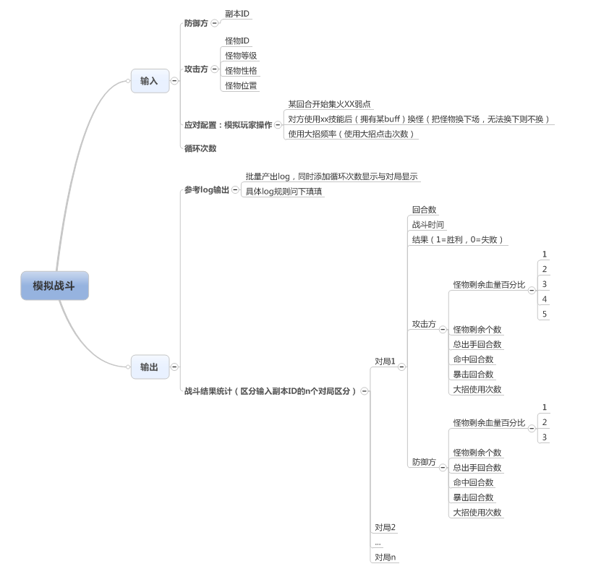

战斗模拟器输入需求
 | #TEXT | TEXT | NUM | NUM | TEXT | NUM | NUM | TEXT | NUM | NUM | TEXT | NUM | NUM | TEXT | NUM | NUM | TEXT | NNM
 | id | monster1ID | monster1Level | monster1Character | monster2ID | monster2Level | monster2Character | monster3ID | monster3Level | monster3Character | monster4ID | monster4Level | monster4Character | monster5ID | monster5Level | monster5Character | playerAction | times
 | 模拟副本ID | 玩家怪物1ID | 玩家怪物1等级 | 玩家怪物1性格 | 玩家怪物2ID | 玩家怪物2等级 | 玩家怪物2性格 | 玩家怪物3ID | 玩家怪物3等级 | 玩家怪物3性格 | 玩家怪物4ID | 玩家怪物4等级 | 玩家怪物4性格 | 玩家怪物5ID | 玩家怪物5等级 | 玩家怪物5性格 | 玩家行为 | 循环次数

 | 模拟副本ID
 |  | 指模拟的副本ID，具体的副本配置调用具体副本信息

 | 玩家怪物ID
 | 玩家怪物等级
 | 玩家怪物性格
 |  | 需要配置玩家拥有的5只怪物Id，等级和性格（也可以只配置1-4只，但是需要按顺序配置）
 |  | 怪物1-5也同时指代怪物站位：1-3表示玩家上阵怪物，4,5表示玩家后备怪物
 |  | 怪物性格对应关系
 |  |  | 1 | 勇敢 | Valor | 物理攻击
 |  |  | 2 | 聪慧 | Spiritual | 法术攻击
 |  |  | 3 | 狡猾 | Mischievous | 减益效果
 |  |  | 4 | 互助 | Collaborate | 增益效果
 |  |  | 5 | 善良 | Compassion | 治疗
 |  |  | 6 | 谨慎 | Humility | 防御
 | 玩家行为
 |  | 需求填写玩家操作应对配置ID（应该是和spellFonction一样的lua表格）
 |  |  | 大招操作
 |  |  |  | 使用大招时机
 |  |  |  |  | 默认为能量攒满即使用大招
 |  |  |  |  | 可定义怪物释放大招在不同对局的回合数
 |  |  |  | 主动型大招使用次数
 |  |  |  |  | 即模拟主动型大招玩家点击攻击怪物次数
 |  |  |  | 需要填写的内容：怪物ID_spellID，对局数_回合数（释放大招时间点），攻击次数

 |  |  | 集火操作
 |  |  |  | 定义玩家在第几回合开始攻击第一个需要攻击的弱点，以及消灭该弱点之后间隔几回合后攻击下一个弱点
 |  |  |  | 需要填写的内容：间隔回合数，攻击弱点ID
 |  |  |  | 特殊逻辑
 |  |  |  |  | 当判定需要攻击的下一个弱点已死亡，则自动跳过该弱点攻击下一个弱点
 |  |  |  |  | 不考虑弱点间关系（即隐藏的弱点也可被攻击到）

 | 循环次数
 |  | 填写该模拟需要跑的次数

输出需求
 | 需求根据循环的次数与对局，输出每次循环每个对局对应的log数据

 | 输出该副本每个对局的统计数据
 |  |  |  |  | 攻击方 |  |  |  |  |  |  |  |  |  | 防御方
 | 循环次数 | 对局数 | 回合数 | 战斗结果（1=胜利，0=失败） | 怪物1剩余血量 | 怪物2剩余血量 | 怪物3剩余血量 | 怪物4剩余血量 | 怪物5剩余血量 | 剩余怪物数 | 总出手回合数 | 命中回合数 | 暴击回合数 | 大招使用次数 | 怪物1剩余血量 | 怪物2剩余血量 | 怪物3剩余血量 | 剩余怪物数 | 总出手回合数 | 命中回合数 | 暴击回合数 | 大招使用次数

 | 循环次数
 |  | 输出是第几次循环副本的数据

 | 对局数
 |  | 输出为该副本的第几对局数据

 | 回合数
 |  | 输出该对局一共的回合数

 | 战斗结果
 |  | 1=胜利，0=失败
 |  | 输出该对局玩家的胜负

 | 攻击方
 |  | 怪物1剩余血量
 |  | 怪物2剩余血量
 |  | 怪物3剩余血量
 |  | 怪物4剩余血量
 |  | 怪物5剩余血量
 |  |  | 输出玩家怪物经过该对局后剩余的血量百分比（若玩家未上阵宠物的显示为空）

 |  | 剩余怪物数
 |  |  | 输出玩家生命值>0的怪物数量

 |  | 总出手回合数
 |  |  | 指玩家怪物总共出手回合数

 |  | 命中回合数
 |  |  | 指玩家怪物总共命中回合数

 |  | 暴击回合数
 |  |  | 指玩家怪物总共暴击回合数

 |  | 大招使用次数
 |  |  | 指玩家怪物总共使用大招的次数

 | 防御方
 |  | 具体输出数据同攻击方

